説明書
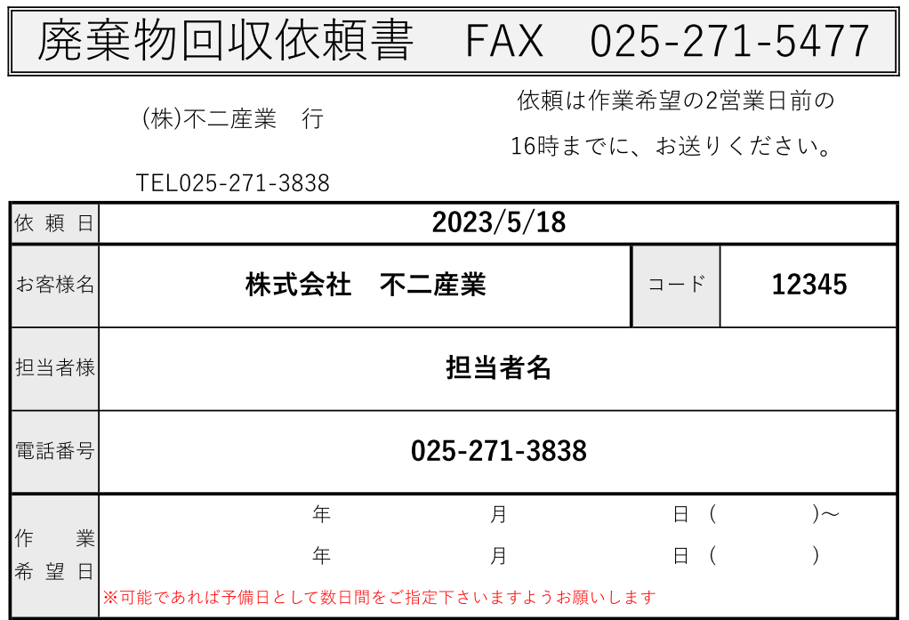
FAX依頼書のご説明

1
【ご利用いただくメリット】
・営業時間外でも送ることができる。
・手元に紙が残るので、依頼した内容が分かる。
・営業担当が電話に出る・出ないという問題がない。
・データでお渡しすることができるので、繰り返し使用可。
21
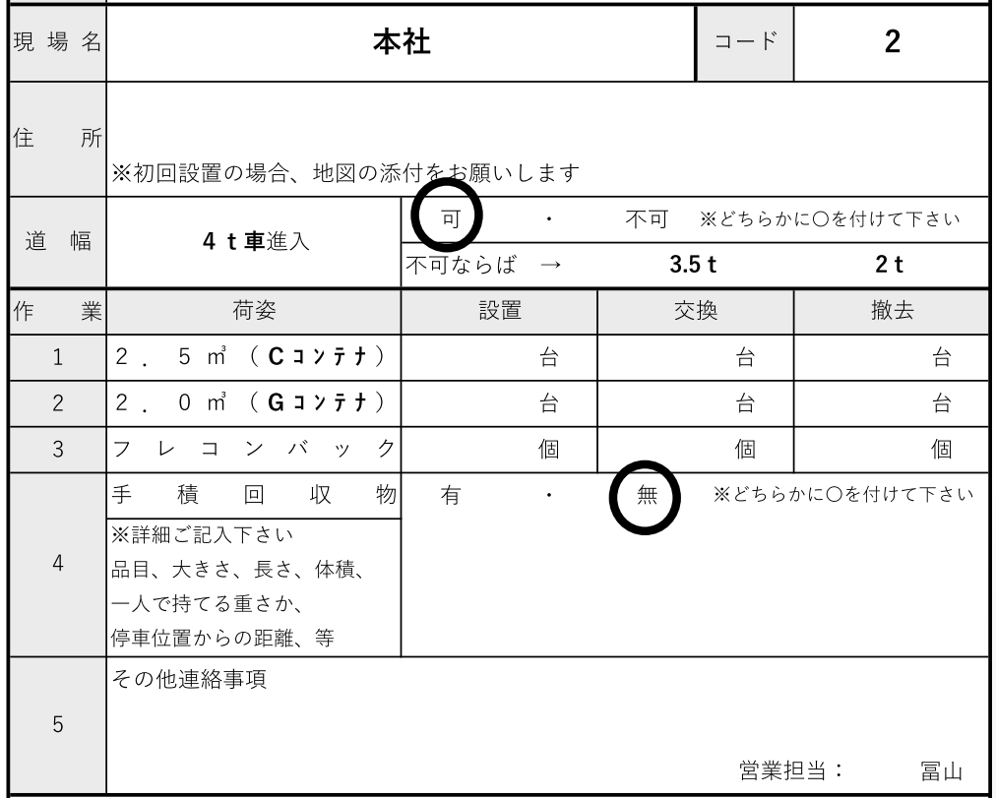
【手順・本紙の説明】
①顧客コード・現場コード→営業がお話します。記入いただけると
当社の間違い防止にもなり、助かります。

31
②作業日：希望日の2営業日前の16時までに、お送りください。
また可能な場合は、複数日程をいただけますでしょうか。

③設置：置くだけ 交換：中身入りを下げて、空コンテナを置く
撤去：コンテナを下げるだけ となります。
41
④なおコンテナ以外のバラ回収がある場合や、コンテナのフックよりも高く
廃棄物が山積みになっている場合は、高さ(cm)とともにその旨記載ください。
コンテナ寸法↓
※なお日時確定および時間の連絡は当日朝となります。
何らかの事情で予め日時を決める必要がある場合、
理由とともに日時を記載してください。

